治療会員
一番人気
 | 1枚目 |  | 2枚目
 | ①単発か会員を選ぶ | ②オプションを選ぶ各＋1980円 | ③単発治療 | ④治療は下記内容から自由に選択可
１番人気 | ・楽トレ会員 月4回12600円 | マッサージ | ・痛み治療 4480円 | ①マッサージ
 | ※月会費の引落は口座引落orクレジット | ストレッチ | 例：①マッサージ＋④骨盤矯正＋ハイボルテージ（深層） | ②ストレッチ
 | 月8回19800円 月6回16200円 月3回9800円 | 猫背矯正 | 3回プリカ：13440円⇒14640円（1200円お得） | ③猫背矯正
 | 月2回6800円 月1回3600円 | 骨盤矯正 | 5回プリカ：22400円⇒24920円（2520円お得） | ④骨盤矯正
 | ・学生会員・65歳以上健康長寿会員 | お灸治療 | 8回プリカ：35840円⇒39940円（4100円お得） | ⑤お灸治療
 | 通い放題9800円 月4回7600円 月2回4200円 | 鍼治療 | ・メンテナンス治療 3980円 | ⑥鍼治療
 | ・笑トレ会員 通い放題9800円 | パーソナルトレーニング | 例：⑥鍼治療＋②ストレッチ＋低周波（浅層） | ⑦ハイボルテージ
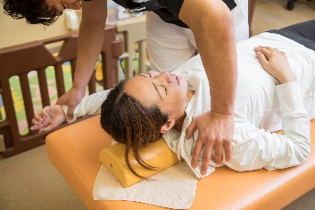
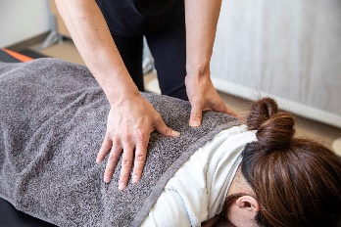
 | 月4回6580円 月2回3960円 | ギックリ腰・首＋2600円 | 3回プリカ：11,880円⇒13,080円（1200円お得）
 |  | キャビテーション（脂肪分解） | 5回プリカ：19,800円⇒22,320円（2520円お得）
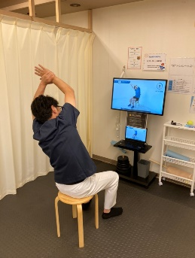
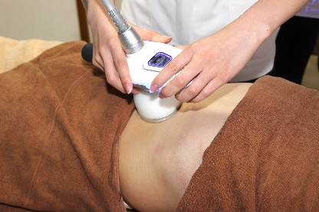
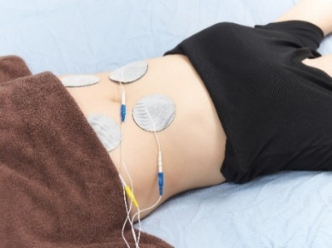
 |  |  | 8回プリカ：31,680円⇒35,780円（4100円お得）
 |  |  | ・お得なメンテナンス会員
 |  |  | 月２回：7290円⇒6580円 月1回：3960円 ※2回目~3270円
 |  |  | ・捻挫・肉離れ・スポーツ障害 1650円＋保険1部負担金
 |  |  | お得な回数券：5回5170円 11回10120円 1ケ月14800円

